Tabelle1
Tau | Knoten | Kanten | Dateigröße |  |  |  |  | Tau | Knoten | Kanten | Dateigröße |  | Tau | Knoten | Kanten | Dateigröße | Tau | Knoten | Kanten | Dateigröße
0.2 | 2614 | >1,1 Mio | 44MB |  |  |  |  | 0.4 | 2614 | 380317 | 3,6MB |  | 0.5 | 2437 | 40288 | 383KB | 0.6 | 1000 | 3877 | 37KB
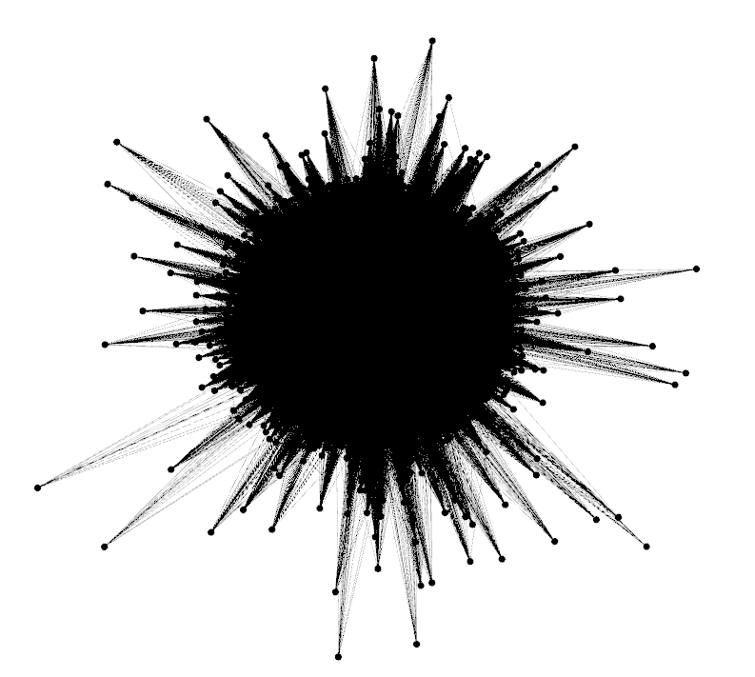
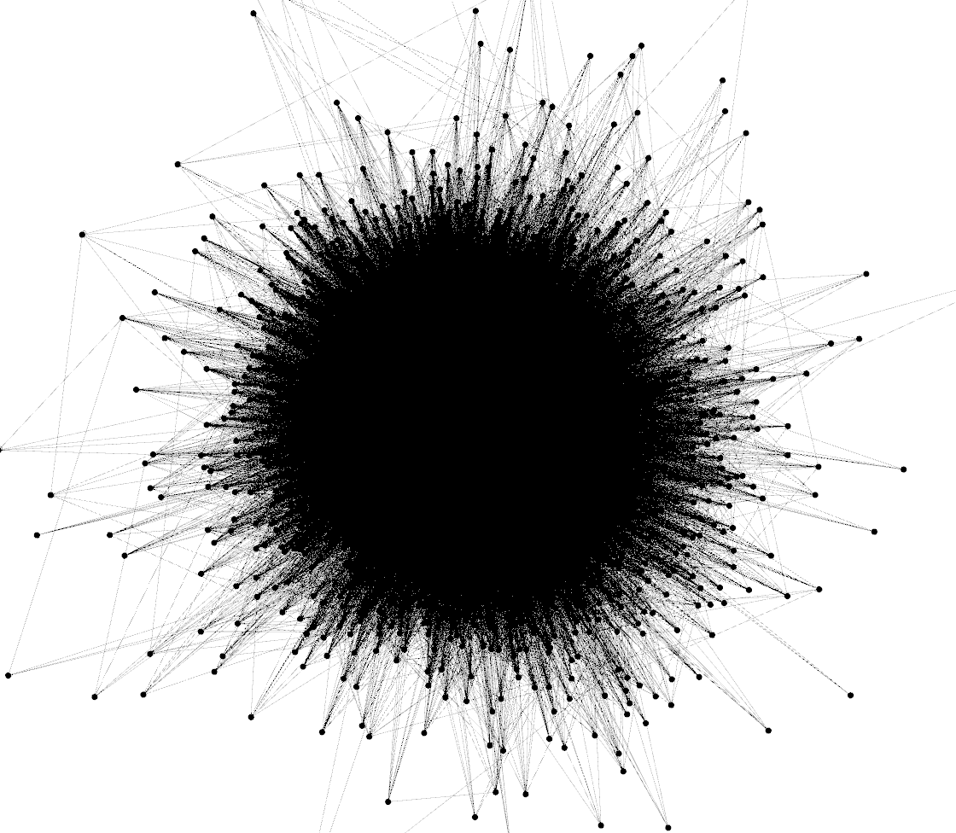
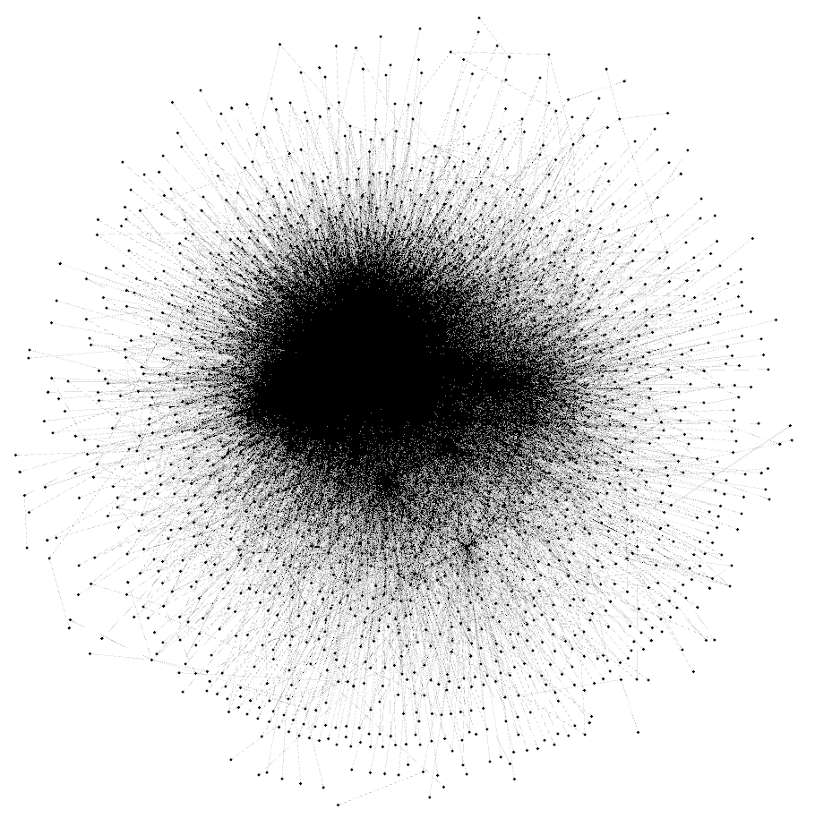
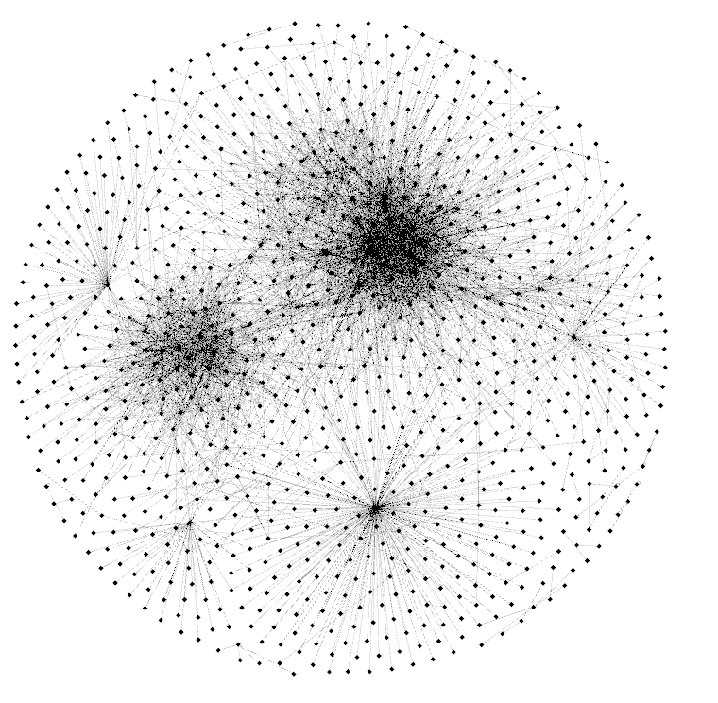

 |  |  |  | Tau | Knoten | Kanten | Dateigröße |  |  |  |  | Tau | Knoten | Kanten | Dateigröße
 |  |  |  | 0.7 | 267 | 487 | 5KB |  |  |  |  | 0.8 | 54 | 44 | 1KB

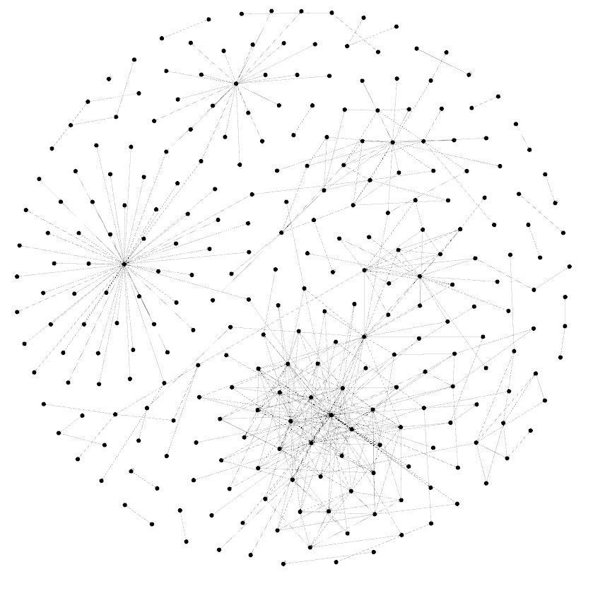
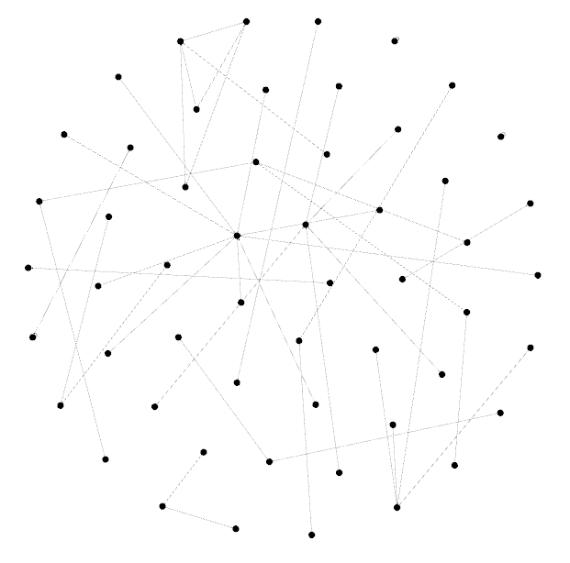

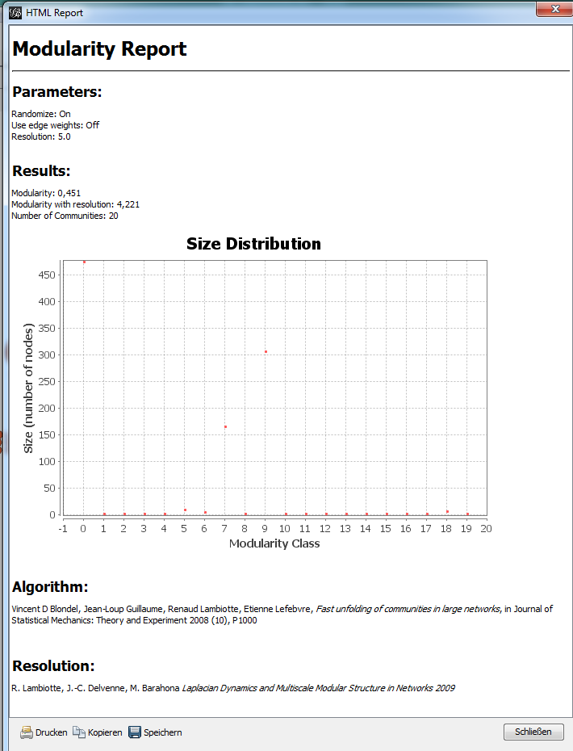
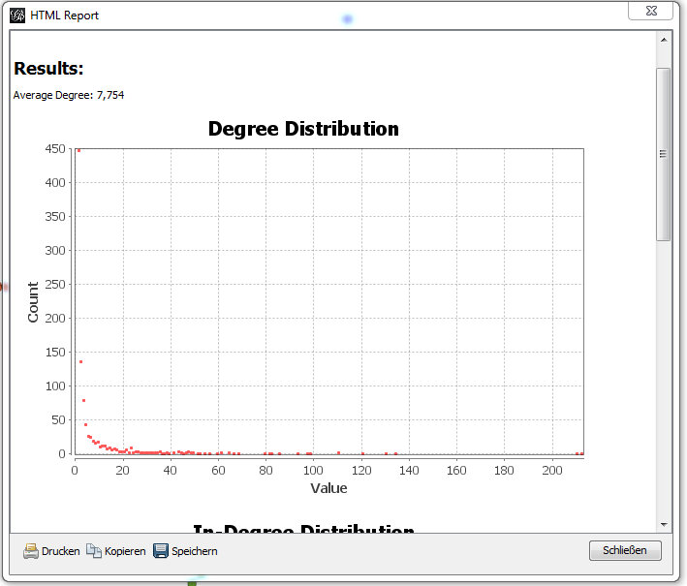
Tau | Kanten
0.2 | 1100000
0.4 | 380317
0.5 | 40288
0.6 | 3877
0.7 | 267
0.8 | 44

